RUS
2024-05-15

СПЕЦИФИКАЦИЯ ПО КАЧЕСТВУ СЕЛЬДЕРЕЯ ЧЕРЕШКОВОГО

МИНИМАЛЬНЫЕ ТРЕБОВАНИЯ
Сельдерей должен быть неповрежденным, доброкачественным, чистым, свежим на вид, без вредителей и повреждений, нанесенных вредителями, без корней, боковых побегов и цветоносов, без излишней поверхностной влажности, без постороннего запаха и/или вкуса. В упаковке допускается один отделившийся черешок при условии, что он не поврежден.
I КАТЕГОРИЯ
Допускаются стебли с незначительными дефектами, не влияющими на внешний вид, качество, сохранность и товарный вид продукта в упаковке: |  | 444444444444

• незначительные поверхностные зарубцевавшиеся повреждения или рубцы;
II КАТЕГОРИЯ
К этой категории относятся стебли, которые не могут быть отнесены к первой категории, но отвечают минимальным требованиям, перечисленным выше. Могут допускаться следующие дефекты:
• легкие следы ржавчины;
• потемнение/одревеснение проводящих пучков в розетке не переходящее в стебель
• стебли с не более чем 2 поврежденными черешками (сломанные, треснувшие);
• незначительное искривление прямой формы розетки;
• цветочный побег;
НЕСТАНДАРТ
К нестандарту относятся стебли с дефектами, превышающими допуски для 1 и 2 категории, либо не отвечающие минимальным требованиям;
• слишком высоко подрезанный сельдерей,распадающийся на отдельные части;
• загрязненный;
• с/х заболевания в начальной стадии;
• с наличием корней;
• с обветренными/ потемневшими кончиками;
• с начальными признаками старения, увядания;
• наличие неживых с/х вредителей
• потемнение/ослизнение проводящих пучков в розетке не переходящее в стебель
• повреждение с/х вредителями;
• пожелтение листьев;
ОТХОД
• загнившие, заплесневевшие;
• старые, полностью увядшие;
• подверженные воздействию низких или высоких температур (подмороженные, запаренные);
• с/х заболевания;
• грубые механические повреждения;
• наличие живых с/х вредителей и следов их жизнедеятельности;
ДРУГИЕ ТРЕБОВАНИЯ
Сорт | Согласно требованиям Коммерческой Службы Ленты. В заказе могут быть предъявлены дополнительные требования к внешнему виду продукции, которые будут считаться необходимыми для соответствия сорту.
Калибр | Согласно требованиям Коммерческой Службы Ленты. В общей сложности допускается наличие 10% по числу или весу, не отвечающих требованиям калибровки.
Однородность | Содержимое каждой партии должно быть однородным и состоять из свежих стеблей одного помологического и товарного сорта, качества, размера, степени зрелости.
 | Видимая часть содержимого упаковки должна соответствовать содержимому всей упаковки.
Упаковка | Стебель сельдерея должен быть упакован таким образом, чтобы обеспечивалась надлежащая сохранность продукта

ENG
СELERY QUALITY SPECIFICATION

MINIMUM REQUIREMENTS
The celery must be whole, sound, clean, fresh in appearance, free of damage caused by pests, without roots, side shoots and peduncles, without excessive surface moisture, without foreign smell and/or taste. One loose stalk per package is allowed, provided it is not damaged.
CLASS I
The following minor defects are allowed, provided that these do not affect the general appearance, quality, preservation capacity and marketable condition in the package:

• minor healed superficial damage or scars;
CLASS II
This class includes stalks that do not qualify for Class I but meet the minimum requirements specified above. The following defects are allowed:
• slight traces of rust;
• no more than 2 damaged stalks (broken, cracked);
• slightly curved rosette;
• seedstalk;
OUT OF GRADE
Out of grade products include stalks with defects exceeding tolerance limits for Class 1 and Class 2 or not meeting the minimum requirements;
• too short celery breaking into separate parts;
• contaminated;
• early crop diseases;
• with roots;
• with weathered/dark tips;
• with early signs of aging and wilting;
• damage caused by pests;
• yellow leaves;
WASTE
• rotten and moldy;
• old and completely withered;
• exposed to low or high temperatures (frozen or overheated);
• crop disease;
• gross mechanical damage;
• presence of pests and their waste products;
OTHER REQUIREMENTS
Variety | According to the requirements of Lenta Commercial Department. Orders may include additional requirements for product appearance, which will be mandatory to meet the variety specifications.
Size | According to the requirements of Lenta Commercial Department. In total, 10% (by number or weight) of size-discrepant fruits are allowed.
Uniformity | Each batch must be uniform and contain fresh stalks of the same pomological and commercial grade, quality, size and ripeness level.
 | The visible part of the package contents must be the same as the entire package contents.
Packaging | Celery stalks must be packaged to ensure the proper preservation of the products.

Фото-Photo
ФОТО / PHOTOS

В данном разделе представлены фото, иллюстрирующие различные степени проявления некоторых дефектов и соответственное разделение этих дефектов по категориям качества / This section provides photos illustrating the various degrees of defects manifestation and the corresponding division of these defects into quality classes Основная информация о требованиях к качеству товара представлена в разделе "Спецификация" / Basic quality requirements are given in the Specification section Раздел "Фото" является дополнительным и неисчерпывающим приложением к Спецификации по качеству / The Photos section is a supplemental and open-ended annex to the Quality Specification

I КАТЕГОРИЯ / CLASS I

Незначительные механические повреждения / Minor mechanical damage
II КАТЕГОРИЯ / CLASS II
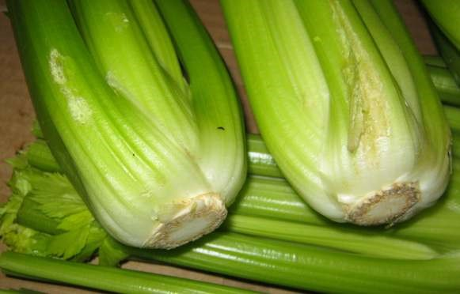
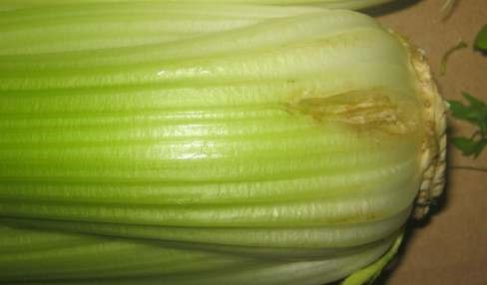

механические повреждения черешков (одного или двух) / one or two damaged stalks
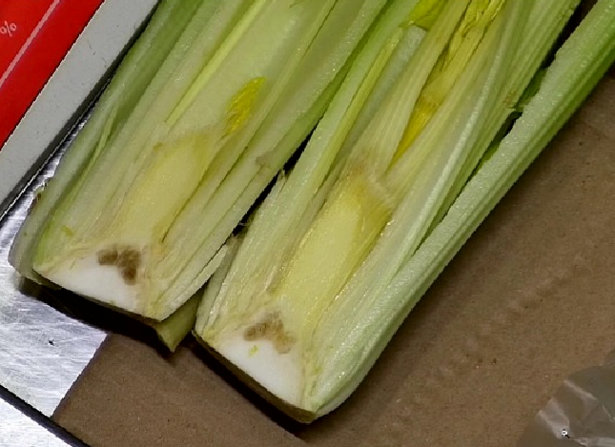
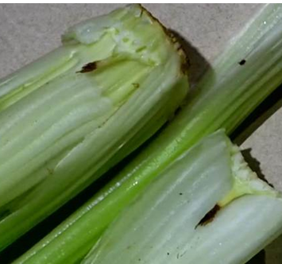

потемнение/одревеснение проводящих пучков в розетке не переходящее в стебель | цветочный побег;
НЕСТАНДАРТ / OUT OF GRADE
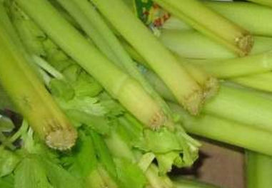

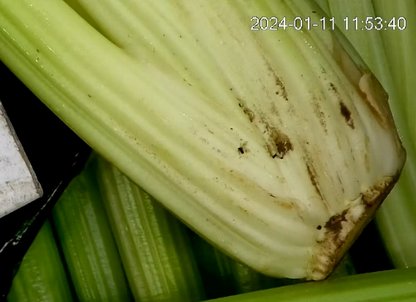
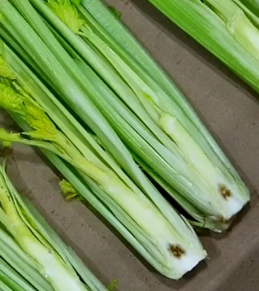
сухие кончики черешков / dry stalk tips |  | слишком высоко подрезанный сельдерей / too short celery

наличие неживых с/х вредителей |  | Потемнение/ослизнение
ОТХОД / WASTE
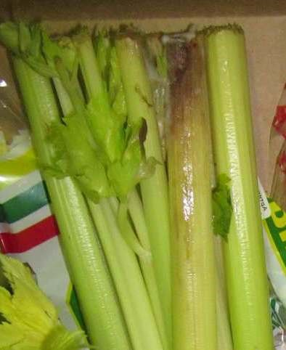
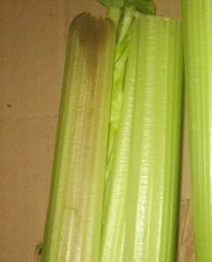
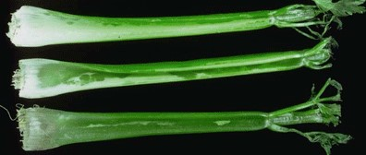

загнив стебля / stalk rot |  |  | подморозка / frost damage
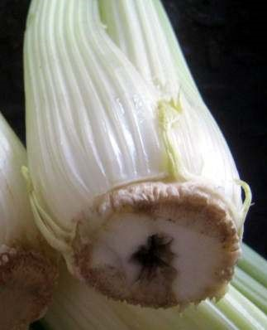
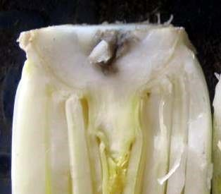

загнив укороченного стебля / short stalk rot
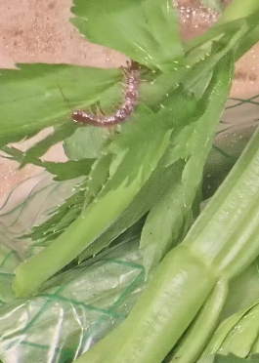
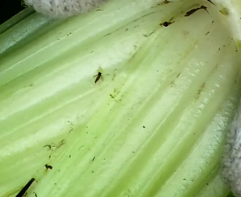
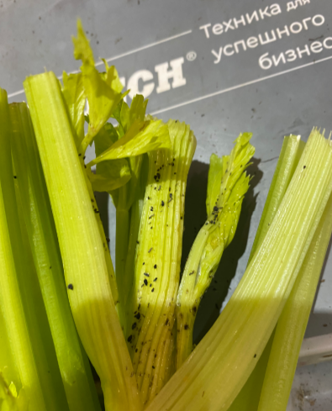
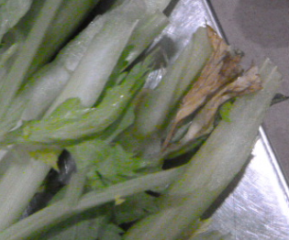

наличие живых с/х вредителей / presence of pests |  |  |  | увядание листьев / wilted leaves

